Admissibilité projet
EPRTNT – Développement numérique d’une entreprise
Admissibilité du projet – Autoévaluation

Le projet répond-il aux projets admissibles de la catégorie Développement numérique d’une entreprise? • Un projet de développement numérique d’une entreprise permettant d’augmenter les interactions virtuelles ou numériques avec les clients tout en ayant à cœur l’expérience client; • Un projet de mise en place d’applications numériques (borne de paiement, carte virtuelle, système de réservation, borne d’accueil, robot pour livraison, etc.). * Pour un projet d’attrait numérique, se référer à la catégorie « Attraits, activités et équipements »; ** Pour un projet d’analyse de besoins, se référer à la catégorie « Études et services-conseils ».
Le projet répond-il au premier objectif du programme? 1. Stimuler l’économie des régions par : – le développement d’une offre touristique attrayante et distinctive; – la mise en valeur d’une offre touristique innovante; – le développement de nouveaux créneaux pour les entreprises touristiques.
Le projet répond-il au deuxième objectif du programme? 2. Favoriser le développement d’une offre touristique responsable et durable par : – l’adoption de pratiques en matière de responsabilités sociales des entreprises touristiques; – l’intégration de solutions innovantes respectueuses de l’environnement.
Les projets suivants sont non admissibles au programme : – Une copropriété hôtelière (« condotel »); – Un gîte touristique; – Une piste cyclable, un sentier de motoneige, un terrain de golf ou la réfection d’un quai; – La restauration et le commerce de détail; – L’accueil et la signalisation touristique; – La formation; – Le secteur des jeux de hasard, ou liés à la vente et à la consommation d’alcool. Le projet est-il exclu des secteurs non admissibles au programme?
Le projet est-il situé et le promoteur est-il établi sur le territoire de la région touristique de la Baie-James, soit celui des villes de Chapais, Chibougamau, Lebel-sur-Quévillon et Matagami ainsi que celui du Gouvernement régional d’Eeyou Istchee Baie-James?
Le projet présente-t-il un coût minimum de 5 000 $?
L’aide financière demandée est-elle égale ou inférieure à l’aide maximale possible de 50 000 $?
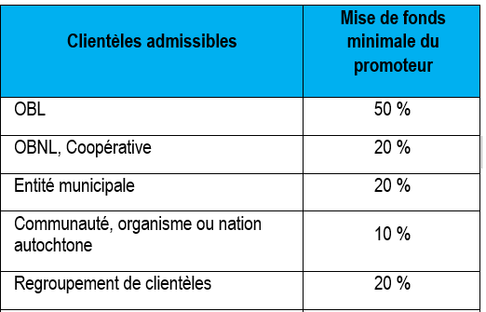 Le projet présente-t-il la mise de fonds minimale requise?
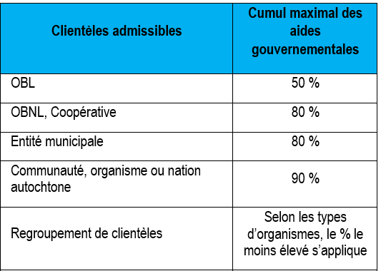 Le cumul des aides gouvernementales demandées est-il respecté?
Les projets bénéficiant d’une aide financière non remboursable provenant du Programme d’aide à la relance de l’industrie touristique (PARIT) ou du Programme d’appui au développement des attraits touristiques (PADAT) ne sont pas admissibles à une aide financière dans le cadre de l'EPRTNT. Est-ce que la demande respecte cette condition?
Le projet ne doit pas être déjà réalisé ou en cours de réalisation au moment de la date de dépôt de la demande. Est-ce que la demande respecte cette condition?
Le projet se terminera-t-il dans un délai de 24 mois suivant la lettre d’annonce de l’aide financière?
Disposez-vous des documents exigés pour le dépôt de la demande ?
Formulaire rempli et signé TRANSMIS EN FORMAT EXCEL.
Curriculum Vitae du promoteur ou du chef/coordonnateur du projet.
Plan d’affaires complet du projet
États financiers des deux (2) dernières années et états financiers intérimaires les plus récents de l’organisation. ***Non requis, pour les entreprises en démarrage, les entités municipales et les communautés ou nations autochtones.
États financiers prévisionnels sur trois (3) ans de l’organisation à la suite de la réalisation du projet (selon l'envergure du projet).
Résolution du conseil d’administration (ou l’équivalent) mandatant le signataire de la demande d’aide financière à ce programme et tout document pertinent à la demande.
Confirmation des partenaires financiers, si disponible.
Pour les entreprises de tourisme d’aventure, une confirmation de l’obtention du sceau « Accrédité » ou attesté « Qualité-Sécurité » d’Aventure Écotourisme Québec OU copie d’un échange de courriels prouvant que la démarche visant à l’obtenir a été entreprise.
Si applicable, un certificat ou une certification autochtone permettant de reconnaître le statut autochtone de l’OBL, de l’OBNL ou de la coopérative (cela permet de déterminer le taux d’aide).
Documents complémentaires optionnels
Lettre(s) d’appui Stratégie marketing Étude(s) (ex. : de faisabilité, de marché, sur les retombées économiques, pour un diagnostic d’entreprise, etc.) Politique, plan stratégique ou plan d’action en développement durable Politique, plan stratégique ou plan d’action lié à la gestion des ressources humaines
Vous engagez-vous à produire les documents exigés pour la reddition de compte?
1er versement : Le premier versement, d'un montant correspondant à 60 % du montant de l'aide, sera versé après réception des documents attestant l'obtention du financement nécessaire à la réalisation du Projet (à noter que le 100 % du financement doit être confirmé et validé), ce premier versement sera effectué dans les meilleurs délais suivant la signature de la convention.
2e versement à la fin du projet, si l'aide financière est : 100 000 $ et + : un rapport audité d’une firme comptable externe, faisant état, des éléments suivants : – La date de début et la date de fin des travaux; – Le coût total réel et celui de chaque élément du Projet; – Les sources de financement du Projet; – Que tous les coûts du Projet ont été encourus et payés par le Bénéficiaire. 20 000 $ à 100 000 $ : un rapport de mission d'examen signé par - les administrateurs, faisant état, des éléments suivants : – La date de début et la date de fin des travaux; – Le coût total réel et celui de chaque élément du Projet; – Les sources de financement du Projet; – Que tous les coûts du Projet ont été encourus et payés par le Bénéficiaire. 20 000 $ et moins : un état des résultats signé par les administrateurs, faisant état, des éléments suivants : – La date de début et la date de fin des travaux; – Le coût total réel et celui de chaque élément du Projet; – Les sources de financement du Projet; – Que tous les coûts du Projet ont été encourus et payés par le Bénéficiaire.
Dès l’année suivant la fin des travaux, et ce, pour une durée de cinq (5) ans : remettre annuellement au ministère du Tourisme une fiche de retombées touristiques.

Info pour compilation
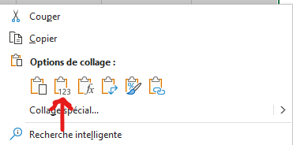
À quoi sert cet onglet ? Vous pouvez copier la ligne d'information suivante et l'insérer dans votre tableau de compilation des projets à présenter au comité de gestion. Comment faire ? Sélectionner les 5 cases à copier avec votre souris. Utiliser le raccourci clavier CTRL-C (ou la bouton droit de la souris et l'option copier). Dans le document excel de compilation des projets, sélectionner les 5 cases souhaitées, utiliser le bouton droit de la souris pour coller l'information (Voir image ci-contre).

Titre du projet | Sommaire du projet | Aide recommandée | Coûts admissibles | Coût total du projet
0 | 0 | 0 $ | 0 $ | 0 $

